Накладная-№3
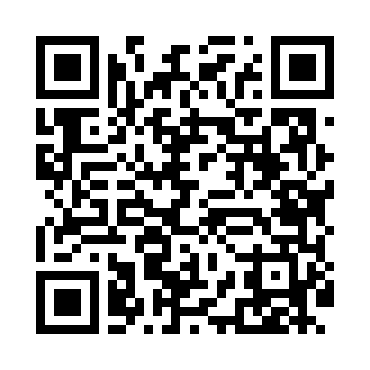
Номер товарно-транспортной накладной: |  |  | Торговый представитель: Karimov Amirjon
Поставщик: Toshkent falcon fly 2 |  |  | Телефон торгового представителя: +
Дата отгрузки: 12.11.2025 |  |  | Контрагент: """" Klient
Дата консигнации: |  |  | Адрес:
Доставщик: |  |  | Телефон:
Телефон доставщика:
Время заказа: 12.11.2025 13:06:10
№ | Штрих-код | Название товаров (работ,услуг) | Количество | Количество в кейсе | Цена | Сумма
 |  |  | 6 |  |  | 25
1 | 6920240023857 | Коврики напольные для ванной комнаты 58*88 XP -23-85 | 2 | 2 шт. | 3 | 6
2 | 6938397012020 | Швабра для мытья пола 739-5053 DB-83-170 | 2 | 2 шт. | 2.20 | 4.40
3 | 6951253544527 | Швабра с ведром из пластмассы XBJ18 XP-18-7 | 1 | 1 шт. | 11 | 11
4 | 6973372230440 | Ручной совок с веником для уборки пола 792-20 23 DB-83-187 | 1 | 1 шт. | 3.60 | 3.60
Итого: 25$|->UZS: 312,500.00

